关系图
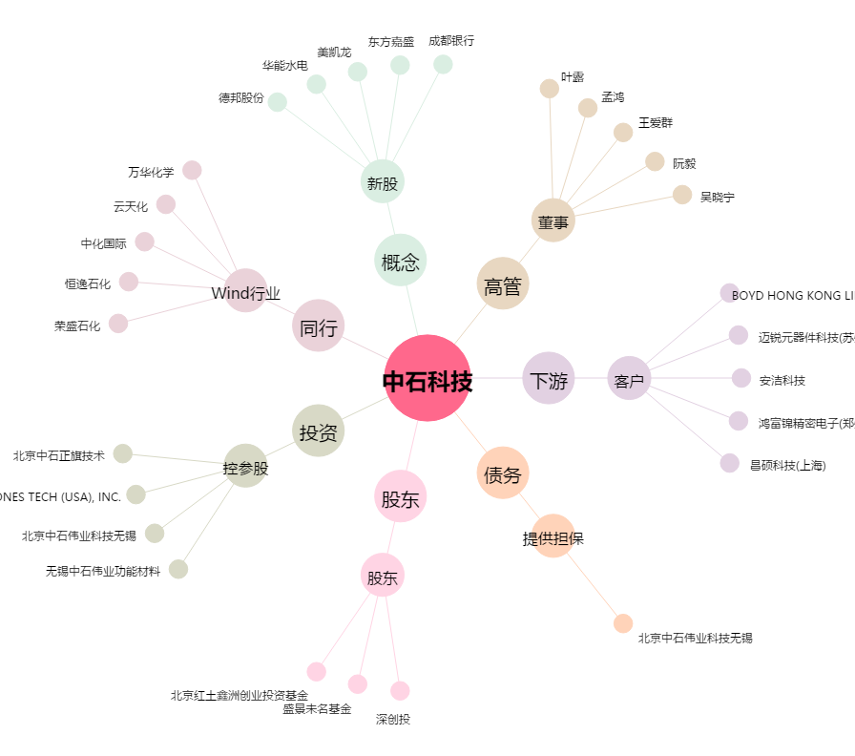
中石科技[300684.SZ] - 关系概览图

